Prioridades
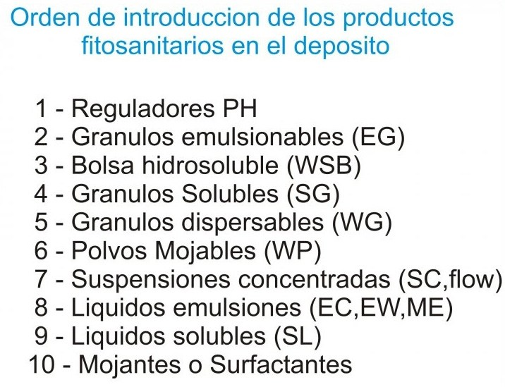
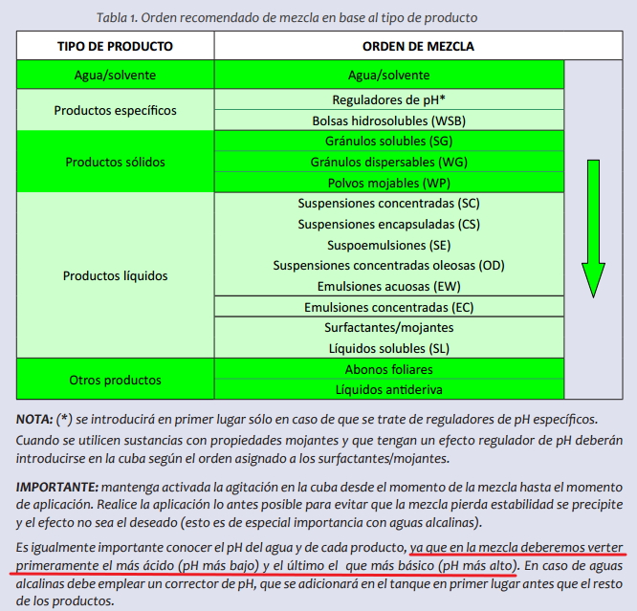
Categoria | Prioridad |  | Subprioridad | Formulación | Código
Regulador pH | 1 |  | 1 | Granulos emulsionables | EG
Herbicida | 2 | + Subprioridad | 2 | Bolsas hidrosolubles | WSB
Fitorregulador | 3 | + Subprioridad | 3 | Granulos solubles | SG
Fungicida | 4 | + Subprioridad | 4 | Granulos dispersables | WG
Insecticida | 5 | + Subprioridad | 5 | Polvos mojables | WP
Acaricida | 6 | + Subprioridad | 6 | Suspensiones concentradas | SC
Fertilizante foliar | 7 |  | 7 | Suspensiones encapsuladas | CS
Coadyuvante | 8 |  | 8 | Suspoemulsiones | SE
 |  |  | 9 | Suspensiones concentradas oleosas | OD
 |  |  | 10 | Emulsiones acuosas | EW
 |  |  | 11 | Emulsiones concentradas | EC
 |  |  | 12 | Líquidos solubles | SL

 |  | Que el software ordene la subprioridad en la orden de aplicación

